المؤشرات الكلية

سوق العراق للاوراق المالية
جلسة الثلاثاء 2026/1/13 |  |  |  | تقرير أسعار الأسهم المتداولة لسوق العراق للأوراق المالية
الجلسة (7)
الاسهم المتداولة المدرجة و OTC |  |  | 147,364,788 |  |  | قيمة الأسهم المتداولة المدرجة و OTC |  | 454,434,110 |  |  | صفقات الشركات المدرجة وOTC | 556
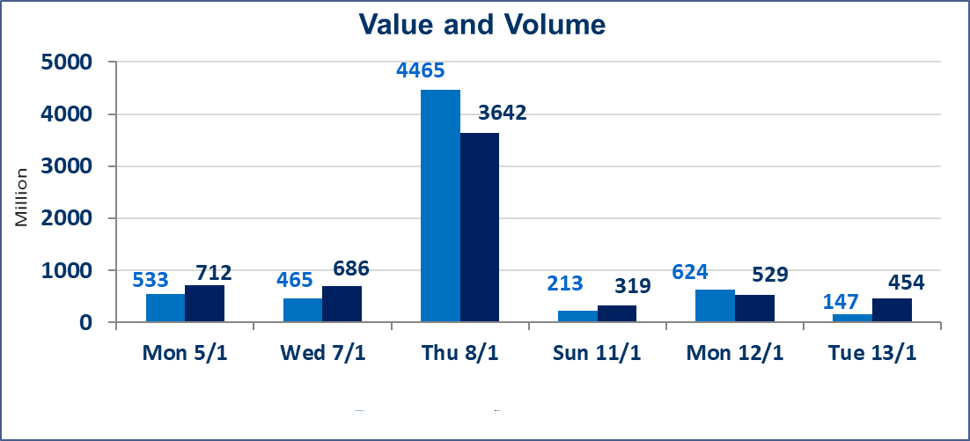
المؤشر60 ISX اليوم | 978.01 |  | نقطة |  |  | المؤشر15 ISX اليوم | 1208.48 | نقطة
المؤشر 60 ISX السابق | 982.02 |  | نقطة |  |  | المؤشر 15 ISX السابق | 1209.98 | نقطة
نسبة التغير | -0.41 |  | % |  |  | نسبة التغير | -0.12 | %
عدد النقاط | -4.01 |  | نقطة |  |  | عدد النقاط | -1.50 | نقطة

الشركات المدرجة | 104 | OTC | 14 | 118 |  | الشركات غير المتداولة المدرجة | 40 | OTC | 13 | 53
الشركات المتداولة | 48 | OTC | 1 | 49 |  | الشركات المرتفعة |  |  | 12
شركات الهيئة العامة |  |  |  | 6 |  | الشركات المنخفضة |  |  | 10
الموقوفة بقرار من هيأة الأوراق المالية |  |  |  | 10
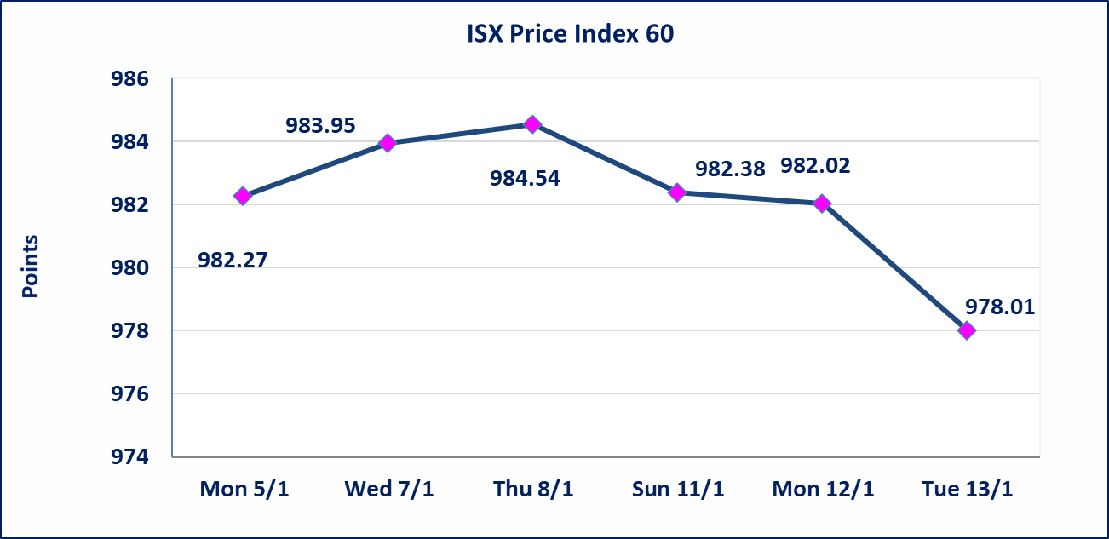
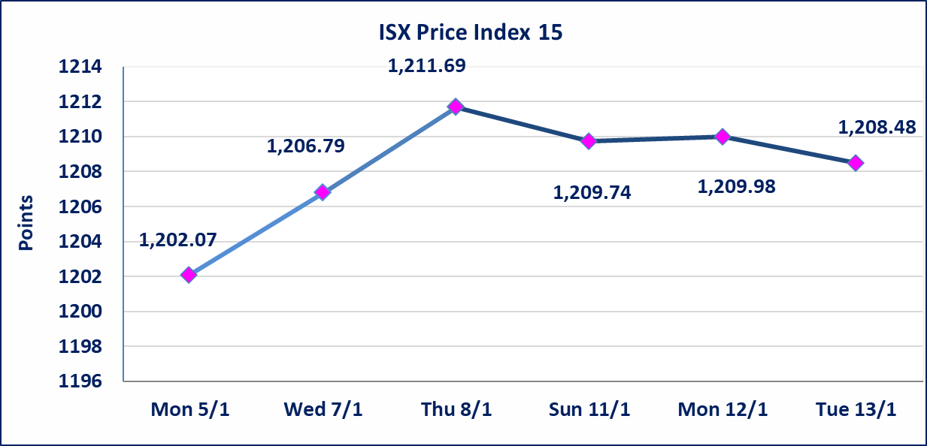

* | لن تنظم جلسة التداول ليوم الخميس الموافق 2026/1/15 بناءآ على قرار الامانة العامة لمجلس الوزراء اعتبارها عطلة رسمية
سندات انجاز - الاصدارية الثانية فئة(500,مليون) | ايقاف التداول على سندات انجاز الاصدارية الثانية إعتباراً من جلسة الاربعاء 2026/1/14 لقرب استحقاق الفائدة نصف سنوية 2026/1/20.
الحد الأعلى والادنى للتغير في السعر | نسبة التغير في المنصة النظامية (15%)، نسبة التغير في المنصة الثانية (20%)، نسبة التغير في المنصة الثالثة (5%) إرتفاعاً وإنخفاضاً من سعر الاغلاق السابق.
Web site : www.isx-iq.net E-mail : info-isx@isx-iq.net |  |  |  |  | 07834000034 - 07711211522 : ص . ب :3607 العلوية الهاتف |  |  |  |  |  | بغداد /الكرادة/ قرب المسرح الوطني /مجاور مصرف الخليج التجاري

نسبة التغير
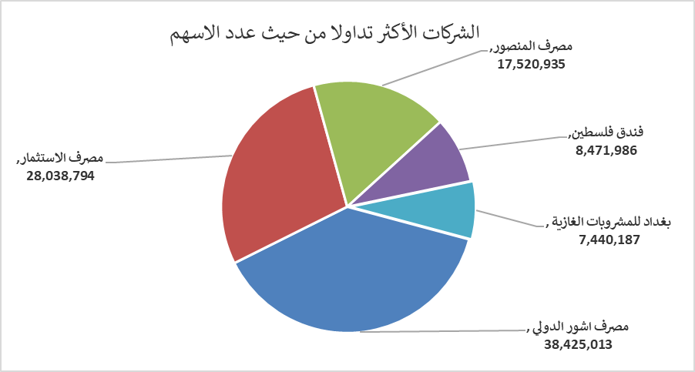
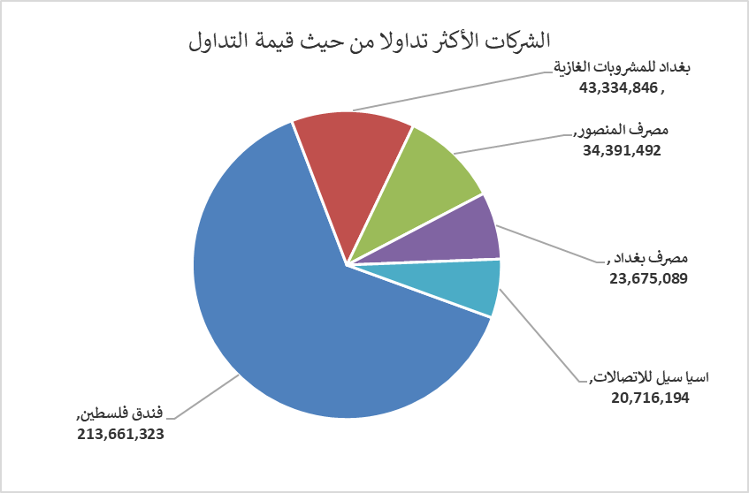
الشركات الأكثر ارتفاعاً وانخفاضاً

نسبة التغير لاسعار الاغلاق الاكثر ارتفاعاً |  |  |  | نسبة التغير لاسعار الاغلاق الاكثر انخفاضاً
اسم الشركة | اغلاق | التغير(%) | الاسهم المتداولة | اسم الشركة | اغلاق | التغير (%) | الاسهم المتداولة
الحمراء للتأمين | 0.910 | 19.74 | 84,835 | مصرف الوطني الاسلامي | 0.370 | -9.76 | 500,000
العراقية لصناعات الكارتون | 1.950 | 14.71 | 913,762 | فندق فلسطين | 25.140 | -4.99 | 8,471,986
العراقية لتصنيع التمور | 2.850 | 5.56 | 508,719 | الكيمياوية والبلاستيكية | 1.870 | -3.61 | 600,000
المواد الانشائية الحديثة | 1.100 | 4.76 | 260,000 | مصرف بغداد | 3.350 | -1.76 | 7,026,410
الامين للتأمين | 0.990 | 4.21 | 20,924 | انتاج الالبسة الجاهزة | 2.300 | -1.71 | 650,000

الشركات الاكثر نشاطا حسب الاسهم المتداولة (حجم التداول) |  |  |  | الشركات الاكثر نشاطا حسب القيمة المتداولة
اسم الشركة | اغلاق | التغير(%) | الاسهم المتداولة | اسم الشركة | اغلاق | التغير (%) | القيمة المتداولة
مصرف اشور الدولي | 0.300 | 0.00 | 38,425,013 | فندق فلسطين | 25.140 | -4.99 | 213,661,323
مصرف الاستثمار | 0.230 | 0.00 | 28,038,794 | بغداد للمشروبات الغازية | 5.840 | -0.17 | 43,334,846
مصرف المنصور | 1.960 | -0.51 | 17,520,935 | مصرف المنصور | 1.960 | -0.51 | 34,391,492
فندق فلسطين | 25.140 | -4.99 | 8,471,986 | مصرف بغداد | 3.350 | -1.76 | 23,675,089
بغداد للمشروبات الغازية | 5.840 | -0.17 | 7,440,187 | اسيا سيل للاتصالات | 13.850 | 0.36 | 20,716,194

